RECTIFICADOR_CARBB
 | REPORTE FOTOGRÁFICO - Sistema Rectificador,Cargador y Banco de Baterias
Nombre de la Estacion: | PACARAN
Nombre de Localidad: | PACARAN
Fecha: | 27/04/2026 - 28/04/2026
Direccion: | CERRO PATA
ID site: | LI1566
CRQ: | CRQ000000000000
Sticker Año mantenimiento |  |  | Letrero de Localidad beneficiaria o GPS
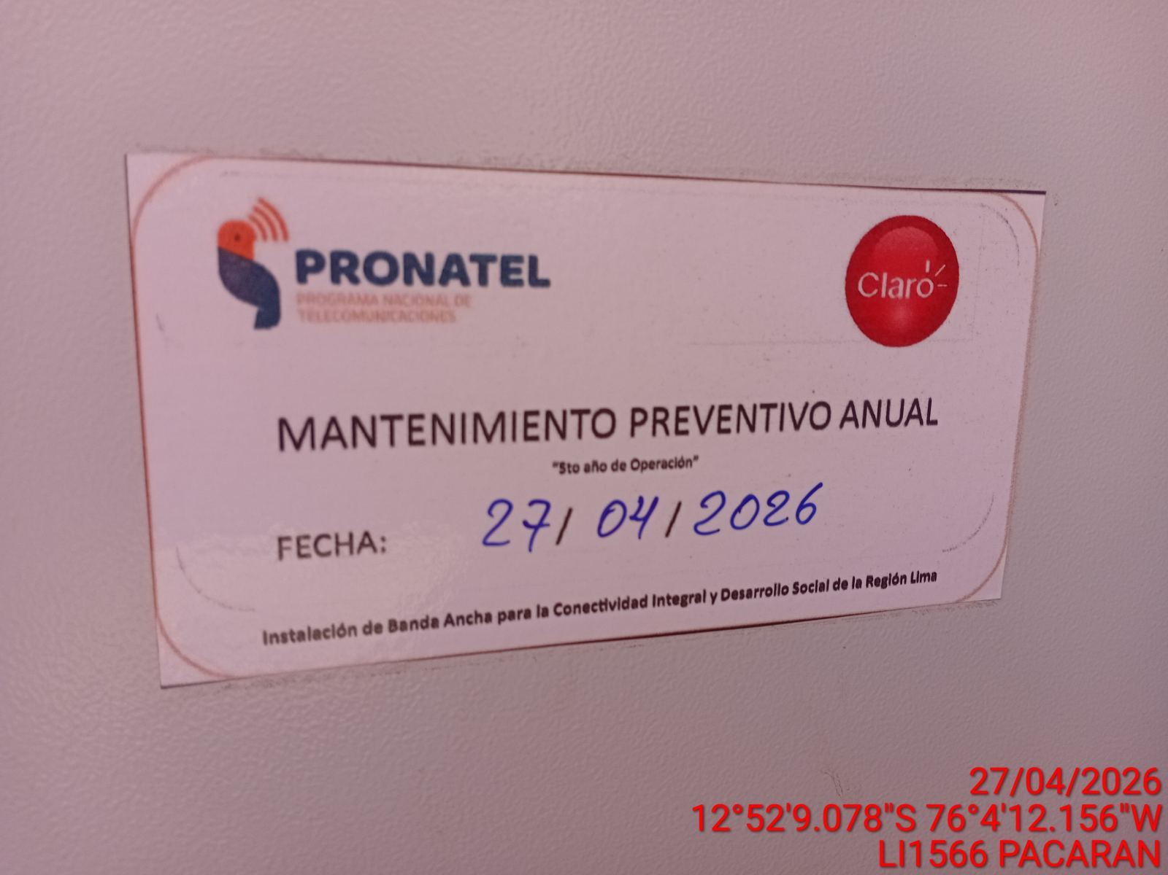 |  |  | 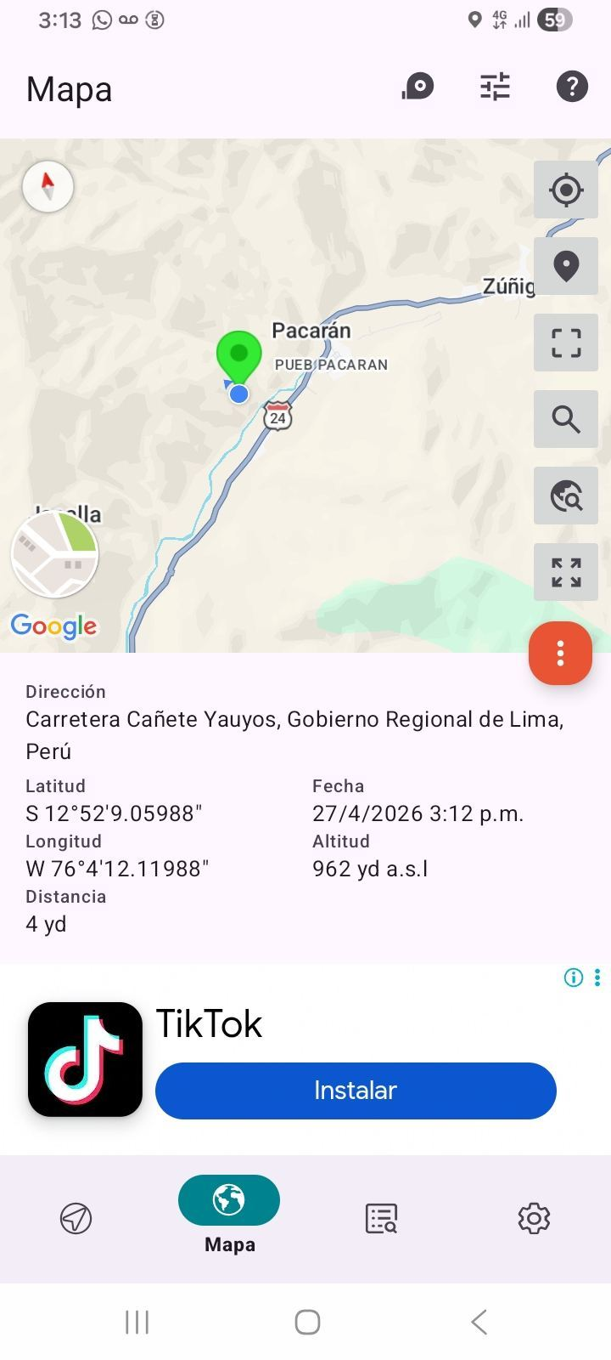

VERIFICACIÓN DE PARÁMETRO DE OPERACIÓN : VOLTAJE(V)
ANTES |  | DURANTE |  | DESPUES
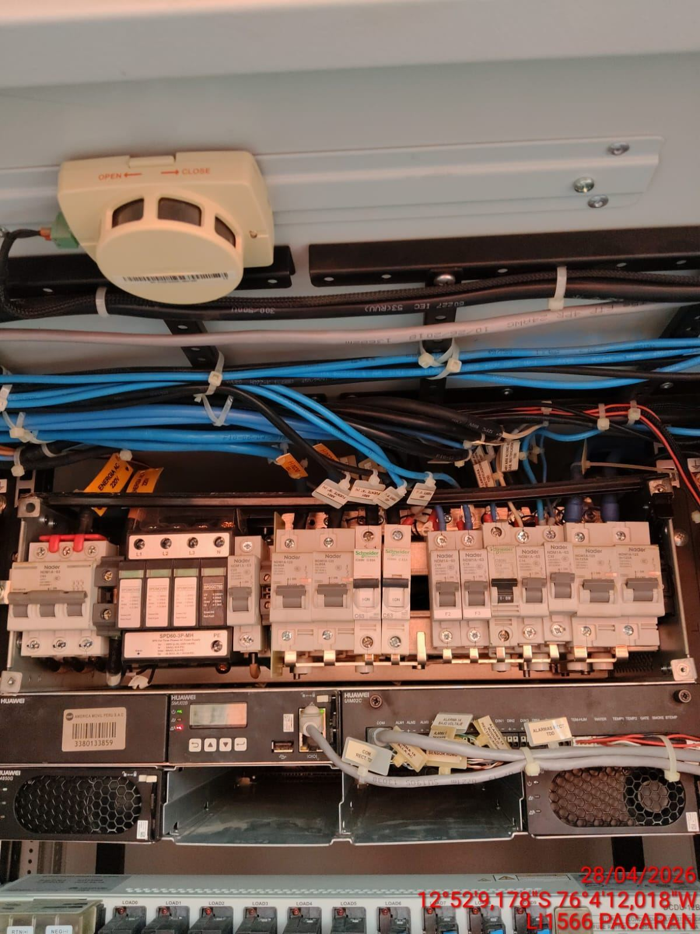 |  | 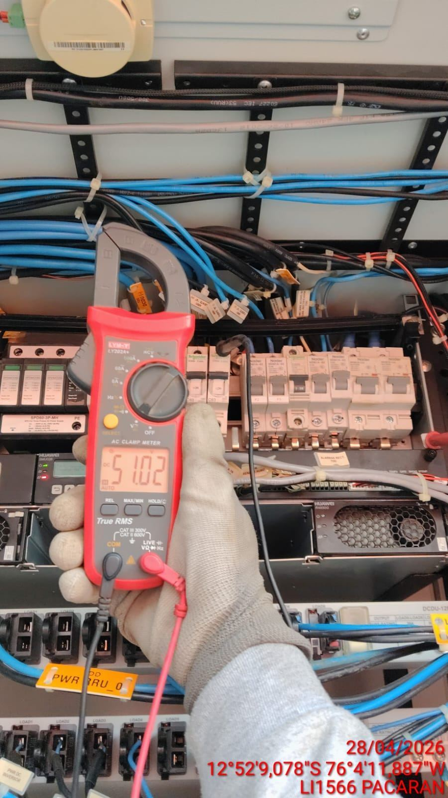 |  | 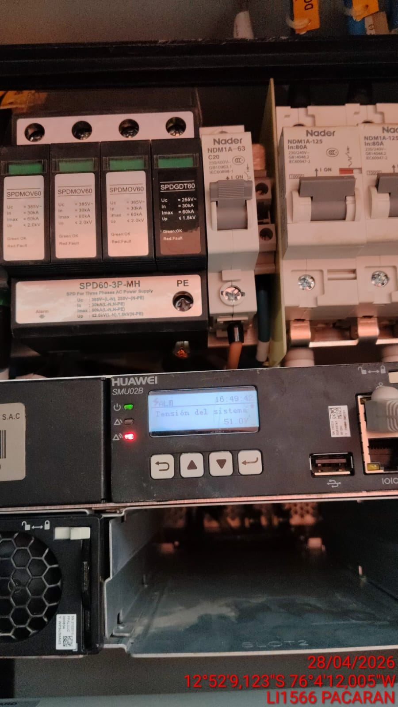

LIMPIEZA TÉCNICA DE COMPONENTES
ANTES |  | DURANTE |  | DESPUES
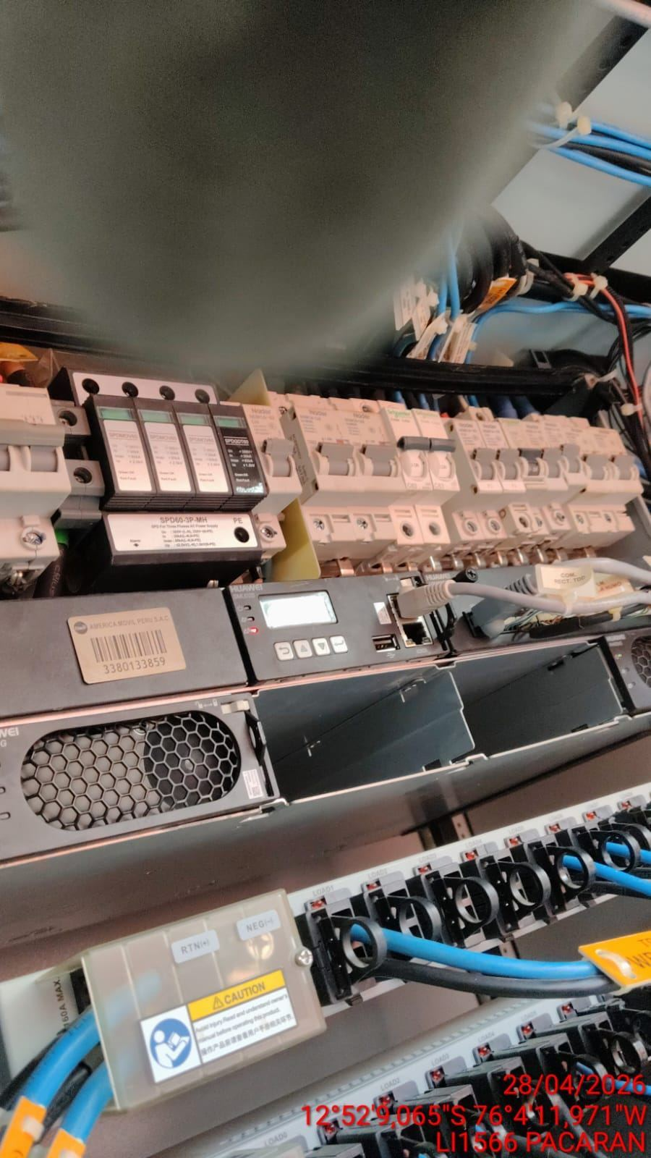 |  | 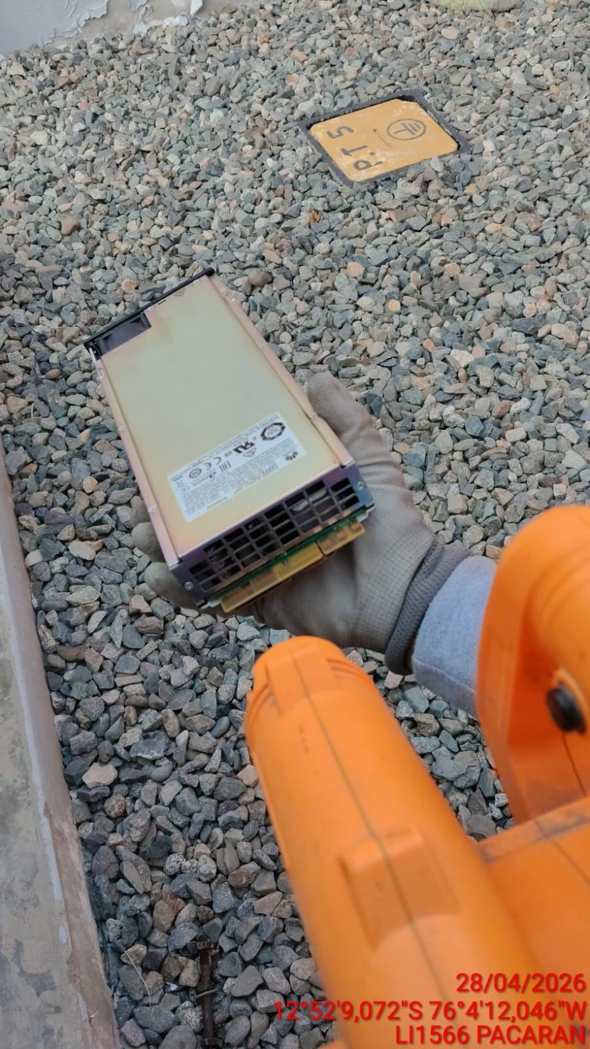 |  | 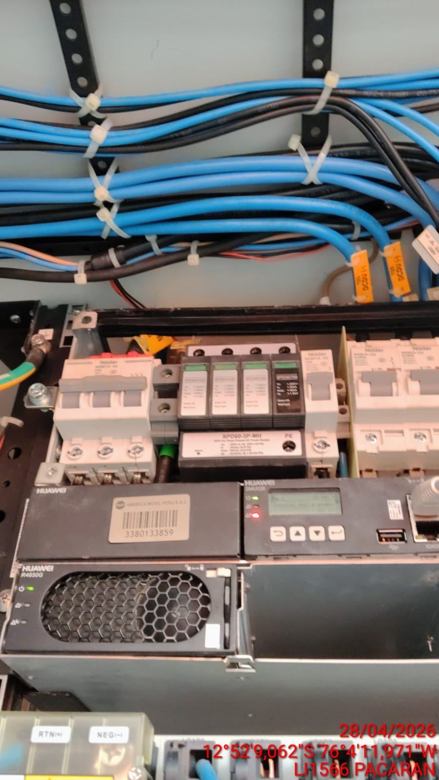

PRUEBA DE ALARMAS DE BATERIAS
ANTES |  | DURANTE |  | DESPUES
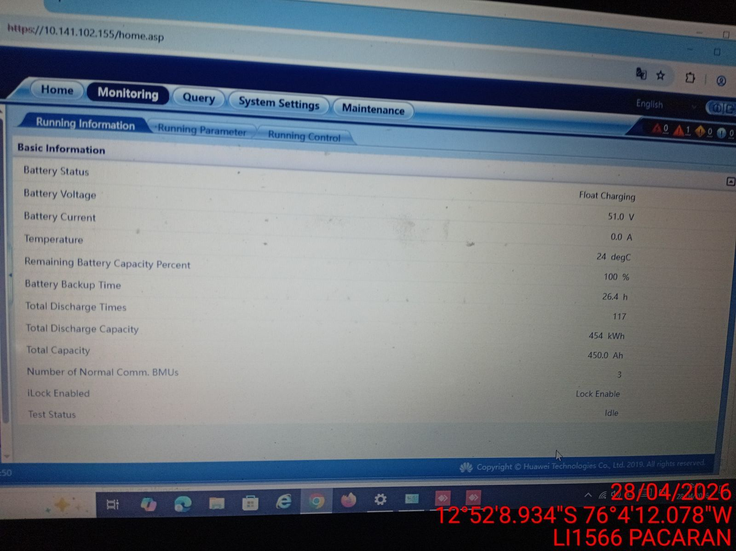 |  | 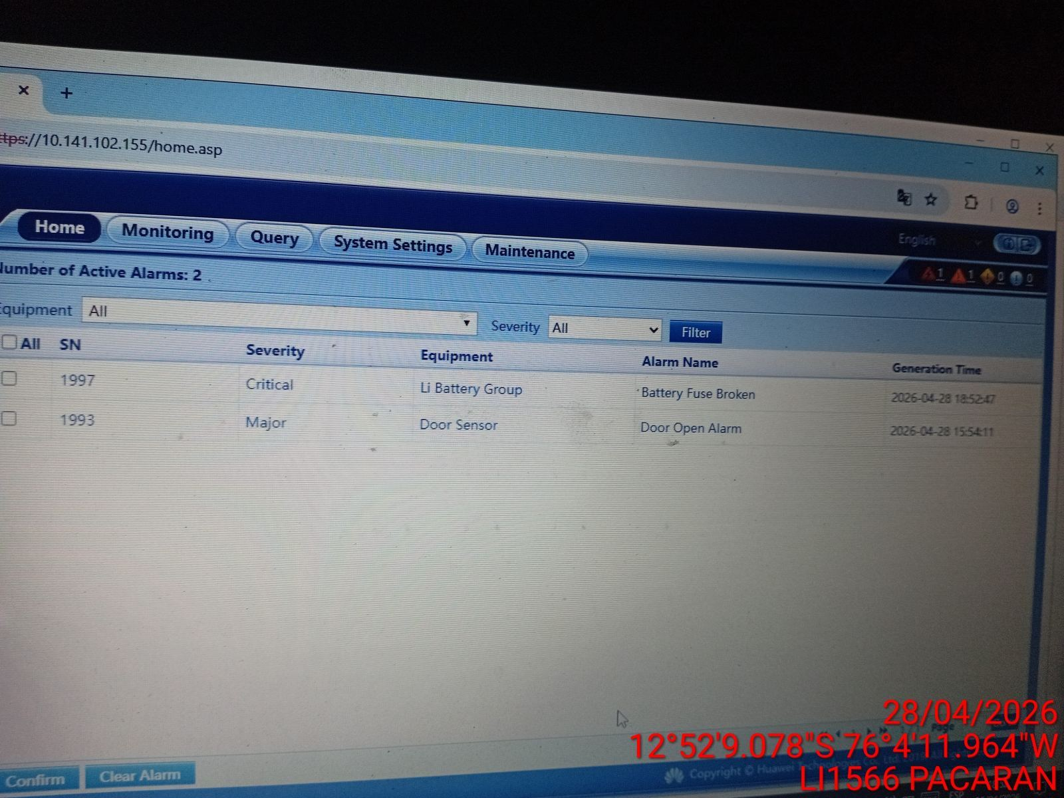 |  | 